Dashboard
Dashboard |  |  |  |  |  |  |  |  |  | www.organicadigital.com

DISTRIBUIÇÃO DE LEADS POR PERFIL (últimos 12 meses)
 | A |  |  | B |  |  | C |  |  | D |  |  | Total
 | Gerado | Nutrido | Total | Gerado | Nutrido | Total | Gerado | Nutrido | Total | Gerado | Nutrido | Total | Gerado | Nutrido | Total
2024-01-01 | 10 | 15 | 25 | 90 | 50 | 140 | 97 | 55 | 152 | 200 | 50 | 250 | 397 | 170 | 567
2024-02-01 | 26 | 45 | 71 | 77 | 115 | 192 | 140 | 110 | 250 | 190 | 33 | 223 | 433 | 303 | 736
2024-03-01 | 32 | 55 | 87 | 120 | 151 | 271 | 127 | 99 | 226 | 207 | 44 | 251 | 486 | 349 | 835
2024-04-01 | 30 | 20 | 50 | 94 | 60 | 154 | 184 | 15 | 199 | 140 | 66 | 206 | 448 | 161 | 609
2024-05-01 | 44 | 48 | 92 | 107 | 55 | 162 | 190 | 120 | 310 | 120 | 15 | 135 | 461 | 238 | 699
2024-06-01
2024-07-01
2024-08-01
2024-09-01
2024-10-01
2024-11-01
2024-12-01
Média | 30 | 45 | 71 | 94 | 60 | 162 | 140 | 99 | 226 | 190 | 44 | 223 | 448 | 238 | 699
Total | 142 | 183 | 325 | 488 | 431 | 919 | 738 | 399 | 1,137 | 857 | 208 | 1,065 | 2,225 | 1,221 | 3,446
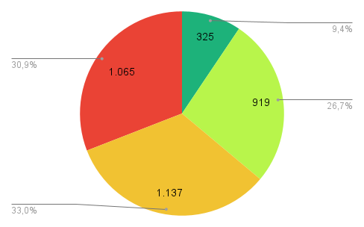

www.organicadigital.com

